②注意事項
発明届出書作成にあたっての注意事項

全般的な注意事項
・エクセル形式で作成していますので、記載欄が不足する場合は行を挿入したり行の高さを調整したりしてください。
・グレーで着色しているセルは、プルダウン形式の選択式になっています。選択肢に該当する項目がない場合は、直接入力してください。
・記載していただいた技術情報，個人情報等は厳密に管理し、特許出願等にかかる手続き以外には一切使用しません。

届出者（代表発明者）
・発明に関するヒアリングを行いますので、発明者が複数いる場合は、大学と雇用関係にある、共同発明者間で定めた教職員（代表発明者）が届出者となってください。

１．発明の名称
・発明の内容を、簡潔に表現して下さい。
・実際の特許出願時には、担当弁理士との相談により、最も適切な名称に変更する場合があります。

２．発明者所属情報
・発明を行った発明者が所属する法人の情報と、担当者氏名・連絡先を記載してください。
・「発明時持分合計」欄は、全ての発明時持分合計が１００となるように、パーセントで記載してください。
・「寄与率」が割り切れない場合（例えば３人が均等の寄与率の場合）は、“1/3”のように記載してください。
・連絡等に使用しますので、先方の「E-mail」欄については省略しないようにしてください。

３．学内発明者
・発明者の明確な定義はありませんが、学説では、「当該発明の創作行為に現実に加担した者だけを指し、単なる 補助者、助言者、資金の提供者あるいは単に命令を下した者は、発明者とはならない」とされています。具体的には、
「具体的着想を示さず、単に通常のテーマを与えた者又は発明の過程において単に一般的な助言・指導を与えた者（単なる管理者）」
「研究者の指示に従い、単に実験データをまとめた者又は実験を行った者（単なる補助者）」
「発明者に資金を提供したり、設備利用の便宜を与えることにより、発明の完成を援助した者又は委託した者（単なる後援者・委託者）」
は、発明者ではないとされています。
・共同発明の場合は、他機関に所属する発明者も含めて全ての発明者を記載してください。
・発明者の氏名は、旧姓、ペンネーム、通名などではなく、戸籍上の氏名を記載下さい。
・「職名」欄はプルダウンメニューによる選択式です。選択肢に該当する項目がない場合は、できるかぎり正確な名称を直接入力してください。
・「寄与率（学内）」欄は、学内の発明者間で合計が１００となるように、パーセントで記載してください。
・「寄与率（学内）」が割り切れない場合（例えば３人が均等の寄与率の場合）は、“1/3”のように記載してください。
・原則的に、記載された「寄与率」の割合に応じて発明補償金を支給することになります。
・出願後の連絡等に使用しますので、学内発明者の「E-mail」欄については省略しないようにしてください。
(学生の方や近いうちに学外に異動の可能性のある先生については、本学を離れた後も使用予定のメールアドレスを本学内のメールアドレスに併記下さい。)

４．学外発明者
・発明者の明確な定義はありませんが、学説では、「当該発明の創作行為に現実に加担した者だけを指し、単なる 補助者、助言者、資金の提供者あるいは単に命令を下した者は、発明者とはならない」とされています。具体的には、
「具体的着想を示さず、単に通常のテーマを与えた者又は発明の過程において単に一般的な助言・指導を与えた者（単なる管理者）」
「研究者の指示に従い、単に実験データをまとめた者又は実験を行った者（単なる補助者）」
「発明者に資金を提供したり、設備利用の便宜を与えることにより、発明の完成を援助した者又は委託した者（単なる後援者・委託者）」
は、発明者ではないとされています。
・共同発明の場合は、他機関に所属する発明者も含めて全ての発明者を記載してください。
・発明者の氏名は、旧姓、ペンネーム、通名などではなく、戸籍上の氏名を記載下さい。

５．発明のもととなった研究経費、契約等

・「経費／契約の種類」はプルダウンメニューによる選択式です。選択肢に該当する項目がない場合は、できるだけ正確な名称を直接入力してください。
・発明のもととなった共同研究等の契約がある場合、それらの契約に知的財産に関する取り扱いが明記されている場合がありますので、該当する契約を必ず記載して下さい。

６．発表の状況（既発表もしくは発表予定）
・発明の内容について、既に公表済み，公表予定のいずれの場合も記載してください。
・「公表年月日」は、発明の内容が公知になる日です。発表より先に予稿集が発行される等の場合は、発表した回数全てについて日付および公開形態を記載してください。

③記載例（学内者のみ）
大学単独発明の場合の記載例
 |  |  |  |  | 整理番号
発 明 届 出 書
届出日： |  |  |  |  |  | 2026-07-05
神戸大学学術・社会共創機構長 殿
届出者（代表発明者） |  |  |  | 所属部局 | ○○研究科
 |  |  |  | 職名・氏名 | 教授 | 神大 太郎
 |  |  |  | 内線番号 | 1234
 |  |  |  | E-Mail | abcde@xyz.kobe-u.ac.jp
このたび、下記の発明を行いましたので、国立大学法人神戸大学知的財産取扱規程第４条の規定に基づき届出いたします。
記
１．発明の名称 | 背もたれが折りたためる椅子
２．発明者所属情報 （欄が足りない場合は、適宜追加してください。所属がなく個人が持分を持つ場合は個人の情報を記載してください。）
本学 | 名称 | 国立大学法人神戸大学 |  |  |  | 発明時持分合計 | 100
関係法人等① | 名称 |  |  |  |  | 発明時持分合計
 | 住所
 | 担当者名 |  |  | 担当者E-Mail
関係法人等② | 名称 |  |  |  |  | 発明時持分合計 |  | 寄与率確認
 | 住所
 | 担当者名 |  |  | 担当者E-Mail |  |  |  | 100 | TRUE
３．学内発明者 （欄が足りない場合は、適宜追加してください。本学に特許を受ける権利を譲渡する意向の学生は当該欄に記載してください。） （※「発明者」とは、具体的な課題を解決した者であって、研究の課題・方針の設定者や、単なる実験者は発明者に該当しません。）
発明者① （代表発明者） | 所 属 | ○○研究科 |  |  | 職 名 | 教授
 | フリ ガナ | シンダイ タロウ
 | 氏 名 | 神大 太郎 |  |  | 寄与率（学内） | 70
 | 英語表記 | Taro Shindai
 | E-Mail | abcde@xyz.kobe-u.ac.jp |  |  | 教職員番号 | 11111111
発明者② | 所 属 | ○○研究科 |  |  | 職 名 | 教授
 | フリ ガナ | ロッコウ ハナコ
 | 氏 名 | 六甲 花子 |  |  | 寄与率（学内） | 30
 | 英語表記 | Hanako Rokkou
 | E-Mail | qrstu@xyz.kobe-u.ac.jp |  |  | 教職員番号 | 2222222
発明者③ | 所 属 |  |  |  | 職 名
 | フリ ガナ
 | 氏 名 |  |  |  | 寄与率（学内）
 | 英語表記
 | E-Mail |  |  |  | 教職員番号
４．学外発明者 （※共同発明の場合は、他機関に所属する発明者全員を記載してください。欄が足りない場合は、適宜追加してください。） （※英語表記は本学が出願手続き等を主幹する場合は必須。）
発明者① | 機 関
 | 氏 名
 | 英語表記
発明者② | 機 関
 | 氏 名
 | 英語表記
発明者③ | 機 関
 | 氏 名
 | 英語表記
５．発明のもととなった研究経費、契約等 （※複数ある場合は全てを記載してください）
① | 経費／契約等の種類 |  | 受託研究
 | 契約等の相手方 |  | □□□□機構
 | 契約等の名称（研究題目） |  | *********************************
 | 契約日等 |  | 2025-04-01
② | 経費／契約等の種類
 | 契約等の相手方
 | 契約等の名称（研究題目）
 | 契約日等
６．発表の状況（既発表もしくは発表予定）
 |  | 公表形態 |  |  |  |  | 公表(予定)年月日
 |  | 学会等での発表 | ○○学会第X回年次大会講演 |  |  |  | 2026-09-25
 |  | 外部への開示・試作品提供
 |  | 論文・刊行物・インターネット公表 | ○○学会第X回年次大会予稿集 |  |  |  | 2026-09-11
 |  | その他公表行為
注）1 | 「発明」以外の「その他の知的財産」の場合は、「発明」を必要に応じて読み替えて使用すること。
2 | 共同発明の場合の届出者は、代表発明者とすること。
別紙
発 明 の 概 要
発 明 の 名 称 |  | 背もたれが折りたためる椅子
発明の内容
①【背景技術】（発明に関する研究分野でこれまでに知られている知見・技術） （※関連論文・関連出願が複数ある場合は、行を追加してご記入ください）
関連論文 | 論文名称 |  | ○○○○
（発明者自身のものも含む） | 雑誌/学会名称 |  | ○○討論会講演要旨集 Vol.00th, Page.00 |  | 発表日 （予稿集発行日） | 2019-10-01
関連特許 | 発明の名称 |  | 背もたれが取り外せる椅子
（発明者自身のものも含む） | 出願番号 |  | 特願2016-XXXXXX |  | 出願日 | 2016-10-07
②【発明が解決しようとする課題】（従来技術の欠点・問題点・実現できていない課題・望まれている技術等）
従来は、抜き差しすることにより背もたれを取り外したり装着したりして、コンパクトに収納する技術（特開平01-234567）が知られていたが、抜き差しの作業が面倒であり、また、取り外した背もたれがじゃまになったり、紛失したりする問題点があった。
③【課題を解決するためのモノ・手段・方法】（どのようにして課題を解決したか技術的な構成・工夫内容及び得られた結果等）
本発明の椅子は、ワンタッチで背もたれを折りたたむことにより作業性を向上し、また、取り外した背もたれを紛失したりすることがない。
④【発明の効果】（従来技術からの優位性や差異等、得られた技術の特徴等）
本発明の椅子は、ワンタッチで背もたれを折りたたむことができる構造を有し、コンパクトに収納することができる。
⑤【発明を実施するための形態】（物の発明の場合はその製造方法、方法の発明の場合はその実施方法等）
座部と背もたれ部を金属製のヒンジで連結する。さらに連結部にストッパーとバネによる構造を組み込むことにより、ボタン一つで背もたれ部分が起きあがる。
⑥【実施例】（具体的数値・数量を含めた実際に行った実験例）
金属製のヒンジを用いた試作品を作成した（添付図面１）。約１０００回の開閉耐久性テストを行ったが、問題はなかった（添付グラフ１）。 改良点としては、軽量化のためにヒンジ部を硬質プラスチックにすることが考えられる。また、開閉時にヒンジ部で指を挟む危険性があるので、ヒンジ部の形状等を改善する余地がある。
※関連する図面、データ、論文等があれば添付してください。
⑦【産業上の利用可能性】（企業等が発明技術をどのような事業においてどのように活用できるのか）
家庭用応接室の椅子、オフィスの会議室の椅子等に応用できる。
発明の完成度合いに関する情報

本発明の特許出願を希望する場合、その理由

共同研究先が企業の場合

外国出願について
チェックされた内容について具体的にご記入ください。
△△オフィス株式会社と共同研究に着手する予定がある。本発明に関する市場のニーズは極めて高く、また、実用化されれば約○○億円の市場規模が見込まれる。
その他特記事項

＜職名リスト＞ | ＜発表状況＞ |  | ＜経費／契約区分＞
教授 | 選択してください |  | 共同研究
准教授 | 発表予定なし |  | 受託研究
講師 | 既発表 |  | 補助金（科研費除く）
助教 | 発表予定 |  | 科研費
助手 |  |  | 運営費交付金
特命教授 |  |  | 奨学寄附金
特命准教授 |  |  | 成果有体物移転（MTA）
特命講師 |  |  | 秘密保持契約
特命助教
特命助手
技術職員
医療職員
学術研究員
教育研究補佐員
研究支援推進員
非常勤講師
医員
研究員（神戸大学との雇用関係なし）
博士後期課程学生
博士前期課程学生
学部学生

④記載例（学外者との共同発明）
学外者との共同発明の場合の記載例
 |  |  |  |  | 整理番号
発 明 届 出 書
届出日： |  |  |  |  |  | 2026-07-05
神戸大学学術・社会共創機構長 殿
届出者（代表発明者） |  |  |  | 所属部局 | ○○研究科
 |  |  |  | 職名・氏名 | 教授 | 神大 太郎
 |  |  |  | 内線番号 | 1234
 |  |  |  | E-Mail | abcde@xyz.kobe-u.ac.jp
このたび、下記の発明を行いましたので、国立大学法人神戸大学知的財産取扱規程第４条の規定に基づき届出いたします。
記
１．発明の名称 | 背もたれが折りたためる椅子
２．発明者所属情報 （欄が足りない場合は、適宜追加してください。所属がなく個人が持分を持つ場合は個人の情報を記載してください。）
本学 | 名称 | 国立大学法人神戸大学 |  |  |  | 発明時持分合計 | 50
関係法人等① | 名称 | △△オフィス株式会社 |  |  |  | 発明時持分合計 | 50
 | 住所 | 大阪府大阪市○○○○○○○○○○○○○○○○○○
 | 担当者名 | 大阪 次郎 |  | 担当者E-Mail | abcde@office.co.jp
関係法人等② | 名称 |  |  |  |  | 発明時持分合計 |  | 寄与率確認
 | 住所
 | 担当者名 |  |  | 担当者E-Mail |  |  |  | 100 | TRUE
３．学内発明者 （欄が足りない場合は、適宜追加してください。本学に特許を受ける権利を譲渡する意向の学生は当該欄に記載してください。） （※「発明者」とは、具体的な課題を解決した者であって、研究の課題・方針の設定者や、単なる実験者は発明者に該当しません。）
発明者① （代表発明者） | 所 属 | ○○研究科 |  |  | 職 名 | 教授
 | フリ ガナ | シンダイ タロウ
 | 氏 名 | 神大 太郎 |  |  | 寄与率（学内） | 60
 | 英語表記 | Taro Shindai
 | E-Mail | abcde@xyz.kobe-u.ac.jp |  |  | 教職員番号 | 11111111
発明者② | 所 属 | ○○研究科 |  |  | 職 名 | 教授
 | フリ ガナ | ロッコウ ハナコ
 | 氏 名 | 六甲 花子 |  |  | 寄与率（学内） | 40
 | 英語表記 | Hanako Rokkou
 | E-Mail | qrstu@xyz.kobe-u.ac.jp |  |  | 教職員番号 | 2222222
発明者③ | 所 属 |  |  |  | 職 名
 | フリ ガナ
 | 氏 名 |  |  |  | 寄与率（学内）
 | 英語表記
 | E-Mail |  |  |  | 教職員番号
４．学外発明者 （※共同発明の場合は、他機関に所属する発明者全員を記載してください。欄が足りない場合は、適宜追加してください。） （※英語表記は本学が出願手続き等を主幹する場合は必須。）
発明者① | 機 関 | △△オフィス株式会社
 | 氏 名 | 特許 一郎
 | 英語表記 | Ichiro Tokkyo
発明者② | 機 関
 | 氏 名
 | 英語表記
発明者③ | 機 関
 | 氏 名
 | 英語表記
５．発明のもととなった研究経費、契約等 （※複数ある場合は全てを記載してください）
① | 経費／契約等の種類 |  | 共同研究
 | 契約等の相手方 |  | △△オフィス株式会社
 | 契約等の名称（研究題目） |  | *********************************
 | 契約日等 |  | 2025-04-01
② | 経費／契約等の種類
 | 契約等の相手方
 | 契約等の名称（研究題目）
 | 契約日等
６．発表の状況（既発表もしくは発表予定）
 |  | 公表形態 |  |  |  |  | 公表(予定)年月日
 |  | 学会等での発表
 |  | 外部への開示・試作品提供
 |  | 論文・刊行物・インターネット公表
 |  | その他公表行為
注）1 | 「発明」以外の「その他の知的財産」の場合は、「発明」を必要に応じて読み替えて使用すること。
2 | 共同発明の場合の届出者は、代表発明者とすること。
別紙
発 明 の 概 要
発 明 の 名 称 |  | 背もたれが折りたためる椅子
発明の内容
①【背景技術】（発明に関する研究分野でこれまでに知られている知見・技術） （※関連論文・関連出願が複数ある場合は、行を追加してご記入ください）
関連論文 | 論文名称 |  | ○○○○
（発明者自身のものも含む） | 雑誌/学会名称 |  | ○○討論会講演要旨集 Vol.00th, Page.00 |  | 発表日 （予稿集発行日） | 2019-10-01
関連特許 | 発明の名称 |  | 背もたれが取り外せる椅子
（発明者自身のものも含む） | 出願番号 |  | 特願2016-XXXXXX |  | 出願日 | 2016-10-07
②【発明が解決しようとする課題】（従来技術の欠点・問題点・実現できていない課題・望まれている技術等）
従来は、抜き差しすることにより背もたれを取り外したり装着したりして、コンパクトに収納する技術（特開平01-234567）が知られていたが、抜き差しの作業が面倒であり、また、取り外した背もたれがじゃまになったり、紛失したりする問題点があった。
③【課題を解決するためのモノ・手段・方法】（どのようにして課題を解決したか技術的な構成・工夫内容及び得られた結果等）
本発明の椅子は、ワンタッチで背もたれを折りたたむことにより作業性を向上し、また、取り外した背もたれを紛失したりすることがない。
④【発明の効果】（従来技術からの優位性や差異等、得られた技術の特徴等）
本発明の椅子は、ワンタッチで背もたれを折りたたむことができる構造を有し、コンパクトに収納することができる。
⑤【発明を実施するための形態】（物の発明の場合はその製造方法、方法の発明の場合はその実施方法等）
座部と背もたれ部を金属製のヒンジで連結する。さらに連結部にストッパーとバネによる構造を組み込むことにより、ボタン一つで背もたれ部分が起きあがる。
⑥【実施例】（具体的数値・数量を含めた実際に行った実験例）
金属製のヒンジを用いた試作品を作成した（添付図面１）。約１０００回の開閉耐久性テストを行ったが、問題はなかった（添付グラフ１）。 改良点としては、軽量化のためにヒンジ部を硬質プラスチックにすることが考えられる。また、開閉時にヒンジ部で指を挟む危険性があるので、ヒンジ部の形状等を改善する余地がある。
※関連する図面、データ、論文等があれば添付してください。
⑦【産業上の利用可能性】（企業等が発明技術をどのような事業においてどのように活用できるのか）
家庭用応接室の椅子、オフィスの会議室の椅子等に応用できる。
発明の完成度合いに関する情報

本発明の特許出願を希望する場合、その理由

共同研究先が企業の場合

外国出願について
チェックされた内容について具体的にご記入ください。
△△オフィス株式会社と共同研究に着手する予定がある。本発明に関する市場のニーズは極めて高く、また、実用化されれば約○○億円の市場規模が見込まれる。
その他特記事項

＜職名リスト＞ | ＜発表状況＞ |  | ＜経費／契約区分＞
教授 | 選択してください |  | 共同研究
准教授 | 発表予定なし |  | 受託研究
講師 | 既発表 |  | 補助金（科研費除く）
助教 | 発表予定 |  | 科研費
助手 |  |  | 運営費交付金
特命教授 |  |  | 奨学寄附金
特命准教授 |  |  | 成果有体物移転（MTA）
特命講師 |  |  | 秘密保持契約
特命助教
特命助手
技術職員
医療職員
学術研究員
教育研究補佐員
研究支援推進員
非常勤講師
医員
研究員（神戸大学との雇用関係なし）
博士後期課程学生
博士前期課程学生
学部学生

⑨発明評価基準
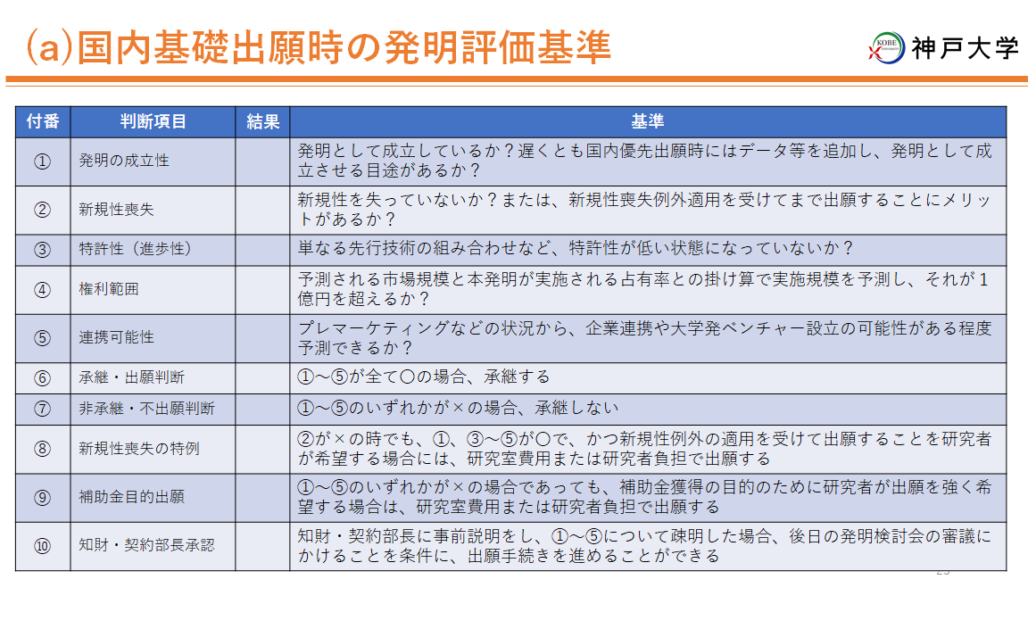

⑩確認書
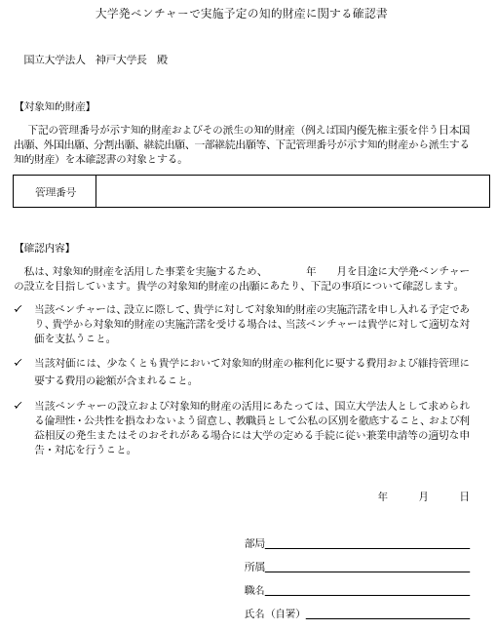

⑭外国出願フロー
